debug in nodejs
使用工具
 | node inspector
 | Blink in chrome

详细设定
 | step 1 | 在项目中导入npm inspector包
 |  | 1 | 命令行模式下，进入项目目录
 |  | 2 | 运行npm install -g node-inspector

 |  | 安装成功后如下图

 | step 2 | 启动node-inspector
 |  |  | 命令行模式下运行node-inspector

 | step 3 | 新打开一个命令行窗口，并启动NodeJS的调试模式（NodeJS自带的）

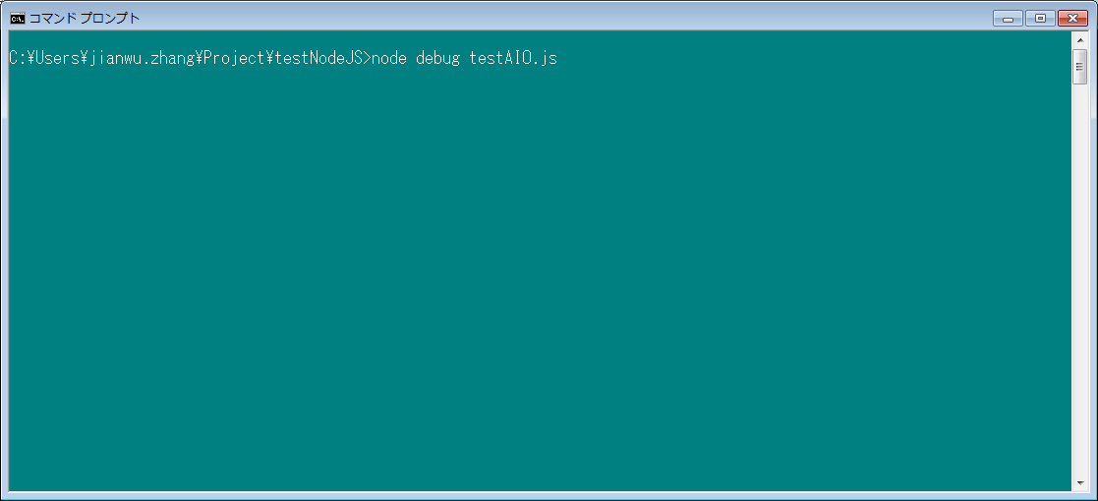

首先用命令行启动debug模式。
node debug xxxx.js
我这里是临时测试的一个JS文件，HanaUI5那边应该是一个web服务器，比如
node debug index.js
如果是通过ID启动后台的服务，那么在IDE中找到启动服务的选项，在启动的命令行中，添加Debug命令。

 | step 4 | 打开Chrome浏览器，并输入如下地址
 |  | http://127.0.0.1:8080/debug?&port=5858

 |  | 浏览器会显示如下窗口。
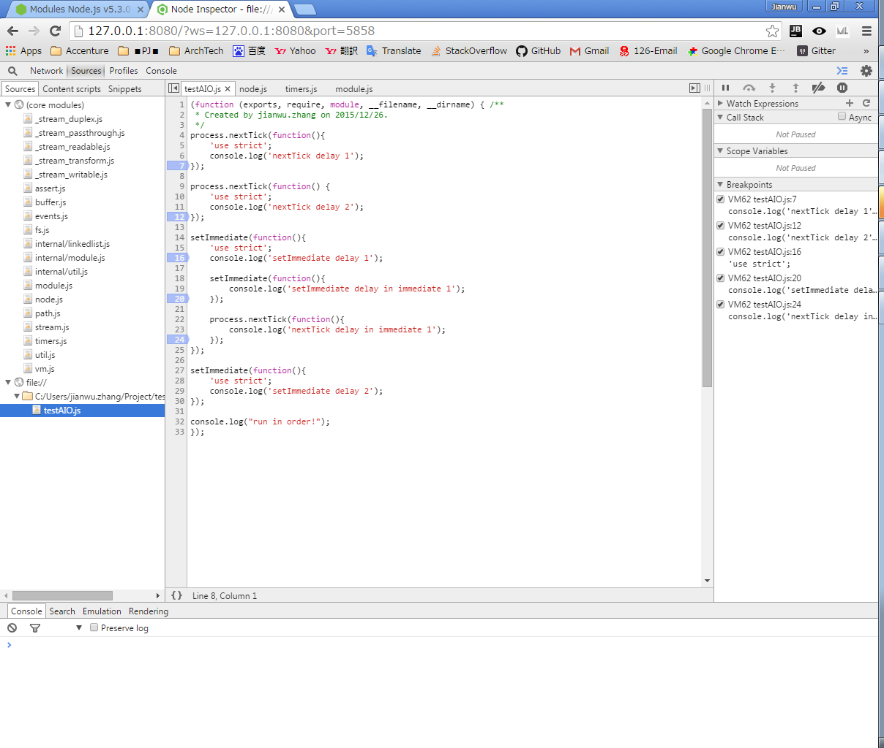

Node的核心模块

通过设置断点可以进行Debug

项目组的外部文件模块

 |  | 返回运行node debug xxxx.js的命令行窗口，在Debug>处按【c】键，然后回车

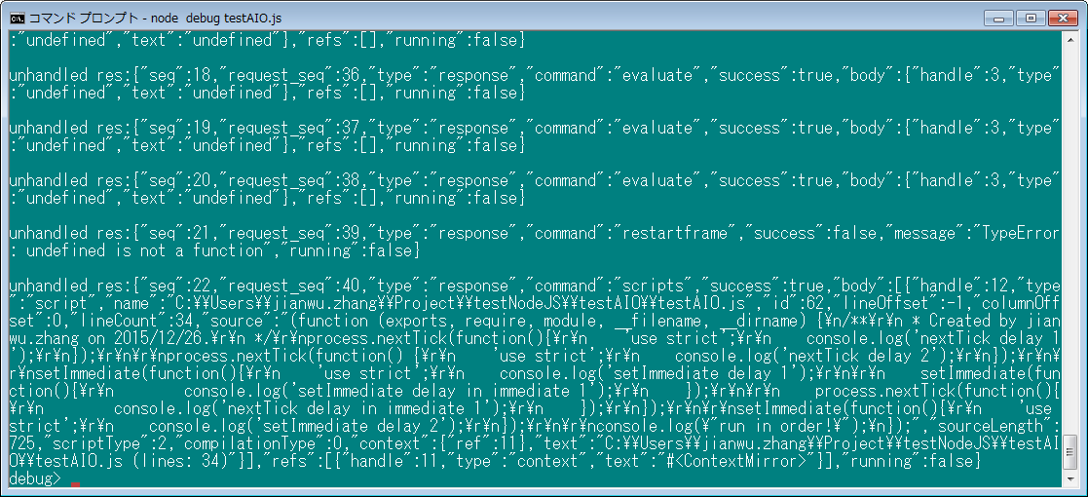

此处按c并回车

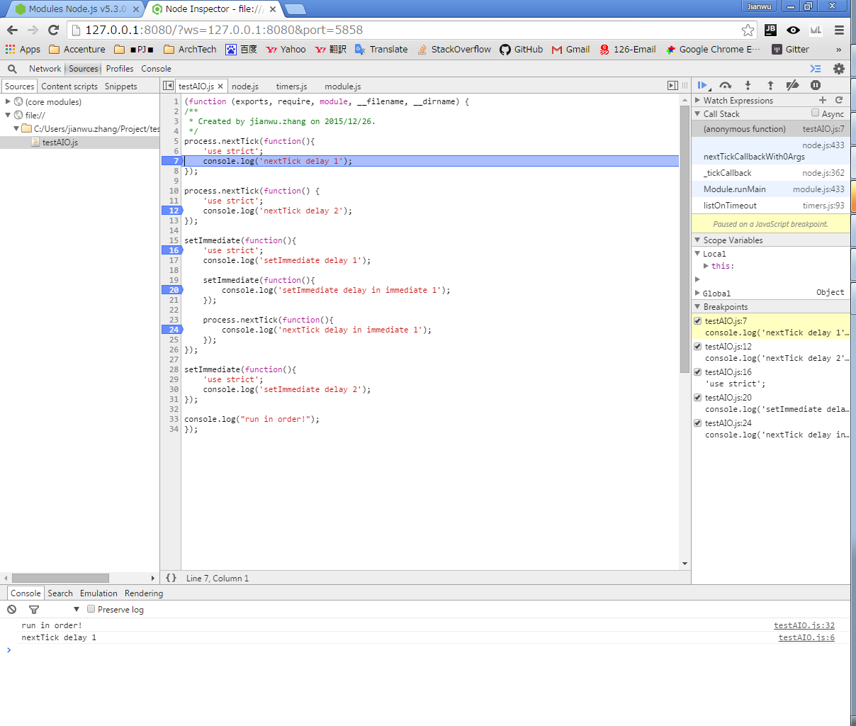

可以看到，断点已经生效，可以调试了
此处的调试，完全和前端的调试一样了。
F10下一步。F8下一断点。

控制台处会有实时结果。

